1_帳票一覧
帳票一覧

 | No. | 業務 | 機能 | 帳票ID | 帳票名称 | 帳票分類 | 改ページ条件 | 出力制約条件 | 出力タイミング | 帳票データ作成方法 | 出力様式 | 用紙サイズ | プリンタ種別 | 利用部門/利用者 | ID:帳票名称
 | 1 | 販売 | 商品管理 | RF-010 | 商品一覧リスト | 一覧表 | なし | なし | 月次 | バッチ出力 | 汎用紙 | B4横 | ページプリンタ | ○○部門担当者 | RF-010:商品一覧リスト

サンプル

RF-010
RF-010:商品一覧リスト

 | 概要
 |  | 商品管理機能の商品情報一覧画面で表示されている商品リストの一覧を出力する。

 | 備考
 |  | 利用頻度 | : | 月１回
 |  | 出力条件 | : | そのまま印刷可能な状態とすること
 |  | 帳票廃止可能性 | : | 電子化し再利用できるなら廃止可

 | 帳票レイアウト

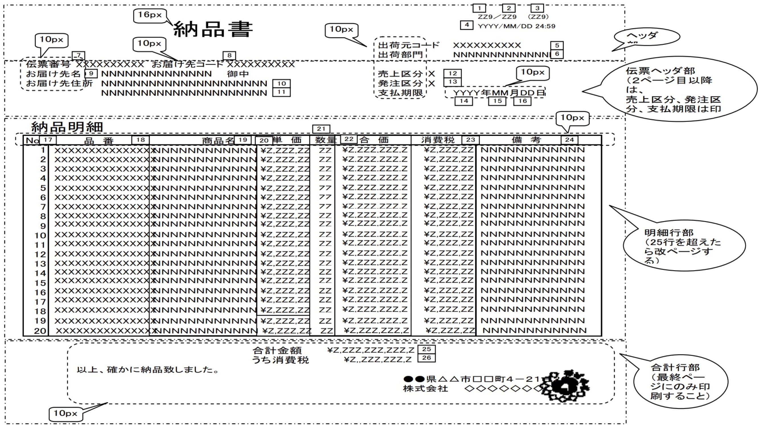

サンプル

